Forside
KonfliktStatistik 4. kvartal 2023
1. marts 2024
Statistik-Nyt

Flere tabte arbejdsdage på DA-området i 2023

12.352 arbejdsdage er gået tabt i konflikter på DA-området i 2023. Hermed er konfliktniveauet fortsat lavt, om end det steg en smule efter en periode med relativt få konflikter. I alt blev der registreret 127 konflikter i 2023, med 40 personer involveret i hver af dem og en varighed på 2 dage i gennemsnittet. Med 308 tabte arbejdsdage er det 4. kvartal 2023 historisk lav siden statistikkens begyndelse i 1991.
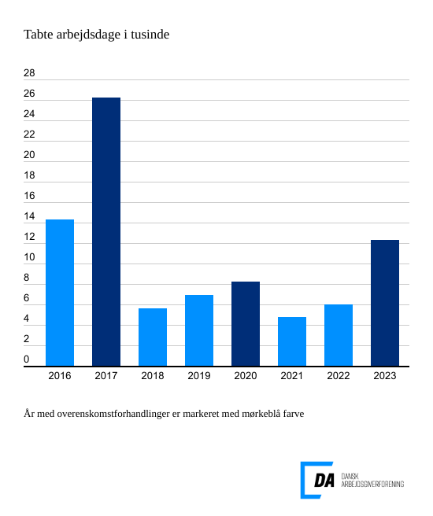

Antallet af overenskomststridige arbejdsnedlæggelser på DA-området steg en smule i 2023. I alt blev der registreret 127 konflikter, hvilket resulterede i et samlet tab af 12.352 arbejdsdage. I gennemsnit deltog 40 personer i hver konflikt, og konflikternes varighed var i gennemsnit 2 dage.
Løn var den mest almindelige konfliktårsag
De to hyppigste konfliktårsager i 2023 var uenighed om løn og faglige stridigheder. Løn og andre betalingsforpligtelser var involveret i 60 konflikter og resulterede i 5.316 tabte arbejdsdage. Faglig strid ledte til 18 konflikter og 3.352 tabte arbejdsdage. Samlet set stod disse to årsager for 70 procent af alle arbejdsdage, der gik tabt i løbet af året.
Lav konfliktaktivitet i årets sidste kvartal
I 4. kvartal 2023 blev der registreret 12 overenskomststridige arbejdsstandsninger, hvilket resulterede i et samlet tab af 308 arbejdsdage. Det er det laveste konfliktniveau for et fjerde kvartal siden statistikkens begyndelse i 1991. Gennemsnitligt deltog 28,2 personer i hver arbejdsstandsning, og varigheden var i gennemsnit 1,1 dag. Størstedelen af konflikter i 4. kvartal 2024 omhandlede arbejdsforhold og resulterede i 308 tabte arbejdsdage.

